Intro
Week 60 - Satu Function
Disini kamu akan mempelajari satu function satu hari

Flash Fill merupakan fitur menarik di Excel yang dapat memisahkan atau menggabungkan dengan kriteria tertentu. Disini kamu cukup menyampaikan pattern yang akan kamu gunakan dan Excel akan membantu proses kerja kamu!

How.
Ketik "CTRL + E" atau dengan berikut
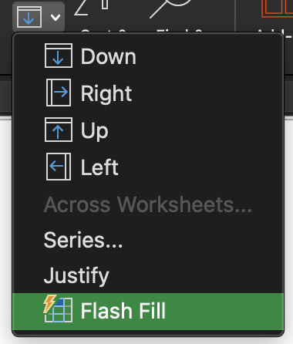

Example.
Perhatikan table dibawah gunakan flash fill untuk mengisi kolom Email

First | Last | Email
Homer | Billy | homer.billy@mail.com
Jona | Cathy
Alexa | Sania
Dony | Oskina
Budi | Sani
Anto | Mojoyo
Jimmy | Netral

Output

First | Last | Email
Homer | Billy | homer.billy@mail.com
Jona | Cathy | jona.cathy@mail.com
Alexa | Sania | alexa.sania@mail.com
Dony | Oskina | dony.oskina@mail.com
Budi | Sani | budi.sani@mail.com
Anto | Mojoyo | anto.mojoyo@mail.com
Jimmy | Netral | jimmy.netral@mail.com

Task.
1. Mengambil data dari email
2. Memperbaiki format nomor telepon
3. Membuat format pengenalan diri

